様式4(実績書①)
別紙様式４（初任者研修主催用）

事業実績書
介護未経験者に対する研修支援事業（主催事業）
①介護職員初任者研修の主催

１ 基本事項

のみ入力してください
シート から入力を始めてください
様式４(実績書①)
水色のセル
＜注意＞
実態に合わせて内容や金額を正しく
修正してください
交付を受けた事業名毎に変更承認
申請書類一式を作成してください
法人名等
代表者名
法人郵便番号
法人住所
連絡先 | 担当者所属 氏名
 | 住所
 | Ｔ Ｅ Ｌ
 | Ｆ Ａ Ｘ
＜入力手順＞
（１）シート から入力を始めてください
（２）シート のE欄の「基準額」を入力してください
（３）シート の内容に不備がないか確認してください
（４）シート の「着手年月日」と「完了年月日」を入力してください
（５）シート の「日付」と「交付決定年月日」、「交付決定額」を入力してください
（６）シート の「交付決定年月日」と「交付決定額」を入力してください
（７）シート の「日付」と「年度」を入力してください
様式４(実績書①)
様式３(精算額調書)
第８号(事業実績書)
第９号(収支精算書)
第７号(実績報告書)
第６号(完了報告書)
第１１号(交付請求書)
 | E - mail

２ 事業実績

区分 | 内 容
開催期日

開催場所

参加者 | （１）参加者（参集範囲）
（１）参加者（参集範囲）
（２）参加者数（受講定員）
 | （２）参加者数

事業の効果

※学則、日程表、募集要項、チラシ等を添付すること。

３ 事業費

区分 | 受講料 | 補助対象人数 | 合計 | 積算内訳
【補助対象経費】
学則に定める受講料 |  |  | 0
 |  |  | 0
 |  |  | 0
 |  |  | 0
 |  |  | 0
補助対象経費計 |  |  | 0
【補助対象外経費】
寄付金その他の収入金

補助対象外経費計 |  |  | 0
総事業費 |  |  | 0
※経費区分には学則で定める受講料単価毎に記入すること。

様式3(精算額調書)
のみ入力してください
シート から入力を始めてください
様式４(実績書①)
水色のセル
別紙様式３
精算額調書
介護未経験者に対する研修支援事業（主催事業）
 |  |  |  |  |  | 機関・団体名 | 0
 |  |  |  |  |  |  |  |  |  | （単位：円）
 |  | 寄附金 | 消費税
区分 | 総事業費 | その他の | 及び | 差引額 | 対象経費の | 基準額 | 選定額 | 補助率 | 補 助 金 | 備 考 欄
 |  | 収入額 | 地方消費税 |  | 支出額 |  |  |  | 所 要 額
 | Ａ | Ｂ | C | (A-B-C)D | E | F | G | H | I
介護未経験者に対する研修支援事業（主催事業） | 0 | 0 | 0 | 0 | 0 |  | 0 | 10/10 | 0 | ①介護職員初任者研修の主催

合 計 | 0 | 0 | 0 | 0 | 0 | 0 | 0 |  | 0
（注１） 寄付金その他の収入額や消費税法（昭和６３年法律第１０８号）に規定する消費税及び地方税法（昭和２５年法律第２２６号）に規定する地方消費税は対象経費に含めないこと。
（注２） E欄には、補助対象経費の実支出額をを記入すること（＝D欄の金額に一致すること）。
（注３） F欄には、直近の交付決定時の選定額を記入すること。
ただし、介護職員初任者研修の主催のみ、直近の交付決定時の選定額より別紙補助事業一覧の基準額が下回る場合は、再度算出した基準額を記入すること。
（注４） G欄は、E欄とF欄を比較して少ない方の金額を記入すること。
（注５） I欄には、G欄の金額にH欄の補助率を乗じて得た額を記入すること。なお、I欄の合計は千円未満を切り捨てて記入すること。
（注６） H欄の補助率は１０／１０、又は４／５を記入すること。
（注７） 一つの法人が複数の研修会を実施する場合は、研修会毎に1行ずつ記入すること。

（５）介護未経験者に対する研修支援事業（主催事業） | 10/10 | 手入力してください

10/10

第9号(収支精算書)
シート は入力箇所がありません
内容に不備がないか確認してください
第3号(収支予算書)
第９号様式（第１０条関係）
収 支 精 算 書
 |  |  |  | 補助事業者名： |  | 0
補助事業名： |  | 介護未経験者に対する研修支援事業（主催事業）
１ 収入 |  |  |  |  |  | （単位：円）
科 目 |  |  | 金 額 |  |  | 備 考
福島県地域医療介護総合確保基金事業補助金※ |  |  | 0 |  | 円
その他 |  |  | 0 |  | 円
内 訳 | 国庫補助金
 | （補助金名： ） |  |  |  | 円
 | 県・市町村等補助金等（※を除く）
 | （補助金名： ） |  |  |  | 円
 | 自己財源又は一般財源 |  | 0 |  | 円
 | （内、借入金又は地方債） |  | （ |  | 円）
 | 寄付金 |  |  |  | 円
 | その他
 | （ ） |  | 0 |  | 円
合計 |  |  | 0 |  | 円

２ 支出 |  |  |  |  |  | （単位：円）
項 目 |  |  | 金 額 |  |  | 備 考
補助事業費のうち補助対象経費 |  |  | 0 |  | 円
補助事業費のうち補助対象外経費 |  |  | 0 |  | 円
合計 |  |  | 0 |  | 円

第8号(事業実績書)
のみ入力してください
シート から入力を始めてください
様式４(実績書①)
水色のセル
第８号様式（第１０条関係）
事 業 実 績 書
 |  |  |  | 補助事業者名： |  | 0
補助事業名： |  | 介護未経験者に対する研修支援事業（主催事業）
 |  |  |  |  |  | （単位：円）
 |  |  |  |  |  | 備 考
着手年月日 |  |  | 令和 年 月 日
完了年月日 |  |  | 令和 年 月 日
事業費の内訳（別紙可） |  |  | 金 額
 | 学則に定める受講料 |  | 0 |  | 円
 | 寄付金その他の収入金 |  | 0 |  | 円
 |  |  |  |  | 円
 |  |  |  |  | 円
事業費合計 |  |  | 0 |  | 円
財源のうち福島県地域医療介護総合確保基金事業 補助金 |  |  | 0 |  | 円 | 摘要（積算内訳を記載すること）

第7号(実績報告書)
のみ入力してください
シート から入力を始めてください
様式４(実績書①)
水色のセル
第７号様式（第１０条関係）

 |  |  |  | 番 号
 |  |  |  | 令和 年 月 日

 | 福島県知事

 |  |  | 住 所 | 0
 |  |  | 法人名等 | 0
 |  |  | 代表者名 | 0
 |  |  | 担当者名 | 0
 |  |  | 電話番号 | 0
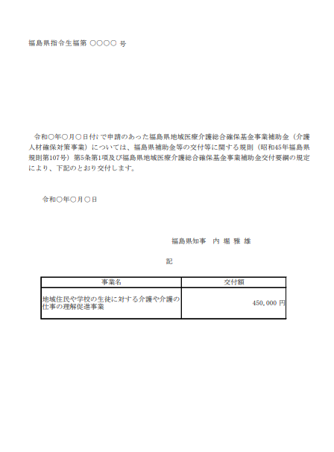
交付決定通知書
↑交付決定額
←交付決定年月日
←指令番号
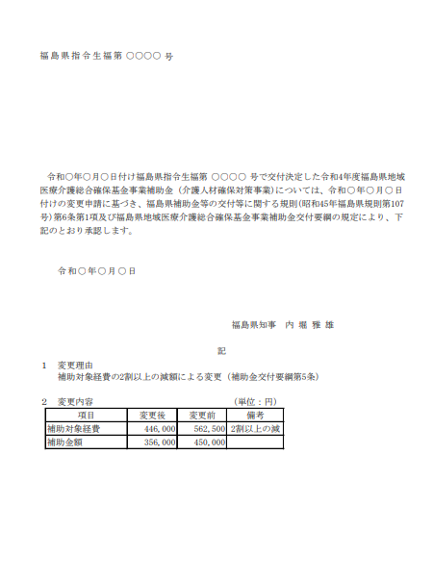
変更交付決定通知書
↑変更交付決定額
←変更交付決定年月日
←変更指令番号
福島県地域医療介護総合確保基金事業実績報告書
 | 下記のとおり福島県地域医療介護総合確保基金事業を実施したので、福島県補助金等
の交付等に関する規則第１３条第１項及び福島県地域医療介護総合確保基金事業補助
金交付要綱第１０条第１項の規定により、その実績を報告します。
記

１ |  | 補助金の交付決定年月日
 |  | 令和 年 月 日

２ |  | 補助金交付決定額
 |  | 金 0 円

３ |  | 添付書類
 | （1）事業実績書（第８号様式）
 | （2）収支精算書（第９号様式）
 | （3）その他

第6号(完了報告書)
のみ入力してください
シート から入力を始めてください
様式４(実績書①)
水色のセル
第６号様式（第９条関係）

 |  |  | 番 号
 |  |  | 令和 年 月 日

 | 福島県知事

 |  | 住 所 | 0
 |  | 法人名等 | 0
 |  | 代表者名 | 0
 |  | 担当者名 | 0
 |  | 電話番号 | 0

交付決定通知書
↑交付決定額
←交付決定年月日
←指令番号
変更交付決定通知書
↑変更交付決定額
←変更交付決定年月日
←変更指令番号
福島県地域医療介護総合確保基金事業完了報告書
 | 福島県地域医療介護総合確保基金事業について、下記のとおり完了したので報告し
ます。
記

事業名 |  | 介護未経験者に対する研修支援事業（主催事業）

交付決定年月日 |  | 令和 年 月 日付け福島県指令生福第 号

交付決定額 |  | 金 0 円

着手年月日 |  | 令和 年 月 日

完了年月日 |  | 令和 年 月 日

第11号(請求書)
のみ入力してください
シート から入力を始めてください
様式４(実績書①)
水色のセル
第１１号様式（第１２条関係）

 |  |  |  |  |  | 番 号
 |  |  |  |  | 令和 年 月 日

 | 福島県知事
 |  |  |  | 住 所 | 0
 |  |  |  | 法人名等 | 0
 |  |  |  | 代表者名 | 0
 |  |  |  | 担当者名 | 0
 |  |  |  | 電話番号 | 0

第11号様式は実績報告書類の審査が完了し補助金額が確定した後に提出する流れとなります。
［完了届・実績報告書類一式の提出］
↓
［確定通知（県から確定通知書を送付）］
※交付決定額から変更がなければ省略
※省略の場合は、県からメールまたは電話にて審査完了の連絡を行います。
↓
［第11号様式（請求書）の提出］
↓
［補助金の支払］
福島県地域医療介護総合確保基金事業補助金交付請求書
 | 福島県から交付決定のあった令和 |  |  | 年度福島県地域医療介護総合確保基金事業
補助金について、下記により交付してくださるよう請求します。
記
 |  | 事 業 名 | 介護未経験者に対する研修支援事業（主催事業）

 |  | 交付決定額 （Ａ） 又は交付確定額 | 0円

 |  | 受 領 済 額 （Ｂ） | 0円

 |  | 今回請求額 （Ｃ） | 0円

 |  | 残 額 （Ｄ） | 0円

